상품제안서
나오 듀얼 주차번호판 NAO-L4500P | 상품코드: F00648

 |  |  |  |  |  |  | 02-412-0044 | www.easy1.co.kr
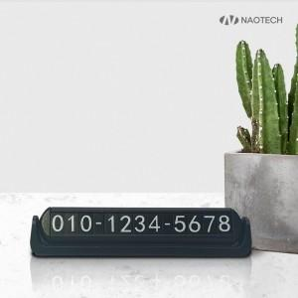 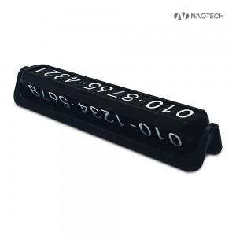

【상세/제작정보】 | 회전방식으로 2개의 번호사용

【인쇄/포장옵션】 | 레이저 / 포장지포장

【공급단가】 | 수량 | 200~ | 500~ | 1,000~ | 3,000~ | 5,000~
*VAT별도 | 단가 | 4,070원 | 3,920원 | 3,780원 | 3,630원 | 3,490원

【상품 URL】 | http://www.easy1.co.kr/src/goods_detail.php?gdno=648

